关系图
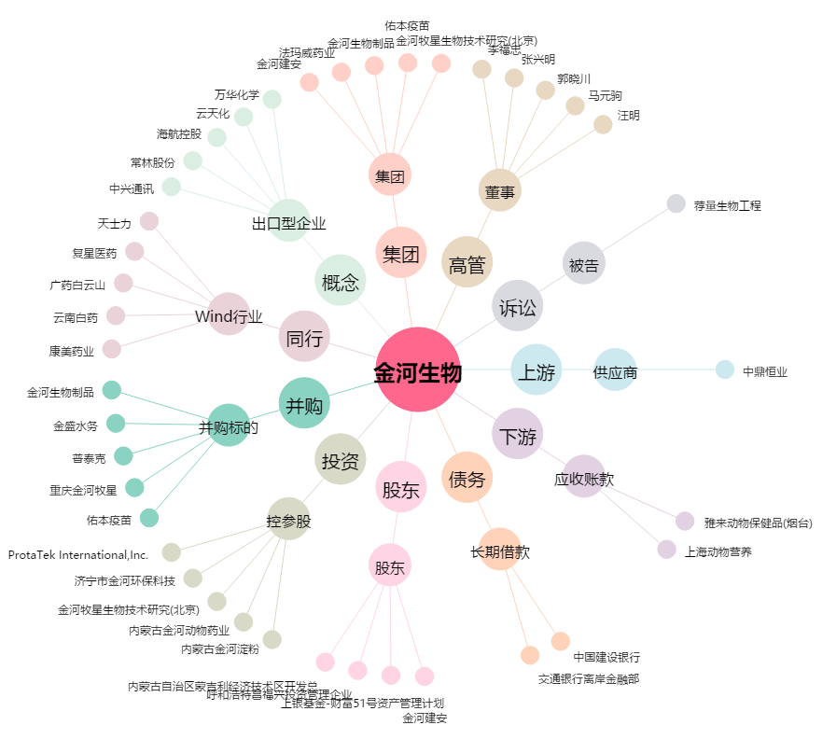
金河生物[002688.SZ] - 关系概览图

